TDSheet
Прайс-лист | А1 8 (029) 359-49-15 e-mail: ideamarket@mail.ru оптовый отдел Наталия Работаем: понедельник-пятница, 9.00-17.30

Обязательно! При отгрузке по безналичному расчету: предприятие должно быть участником электронного документооборота и иметь GLN.
Цены указаны на 03.08.2026

Ценовая группа/ Номенклатура/ Характеристика номенклатуры | Изображение | Номенклатура.Артикул | Оптовая цена
 |  |  | бел.руб. без НДС | бел.руб. с НДС 20% | Заказ | Ед.
КОМПЛЕКТЫ ПОЛОТЕНЕЦ
PHILLIPUS
Полотенце PHILIPPUS махр. жаккард 50*70 (4шт) ДЛЯ НОГ A429 DAYANA |  | 12161 | 86.57 руб. | 103.88 руб. |  | шт
TWO DOLPHINS
Полотенце TWO DOLPHINS SOFT 46*66 (12шт) для ног |  | 6110 | 143.00 руб. | 171.60 руб. |  | шт
ПОЛОТЕНЦА ПОШТУЧНО
METEOR
Полотенце METEOR махр. жаккард 50*70 (1/1) ДЛЯ НОГ E850 MIRA
бирюзовый |  | 12119 | 21.64 руб. | 25.97 руб. |  | шт
брусничный |  | 12119 | 21.64 руб. | 25.97 руб. |  | шт
кремовый |  | 12119 | 21.64 руб. | 25.97 руб. |  | шт
светло-розовый |  | 12119 | 21.64 руб. | 25.97 руб. |  | шт
Полотенце METEOR махр. жаккард 50*70 (1/1) ДЛЯ НОГ KATE
баклажан |  | 12337 | 21.64 руб. | 25.97 руб. |  | шт
брусничный |  | 12337 | 21.64 руб. | 25.97 руб. |  | шт
голубой |  | 12337 | 21.64 руб. | 25.97 руб. |  | шт
светло серый | 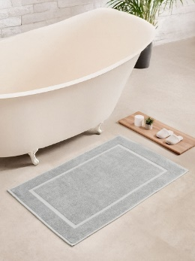 | 12337 | 21.64 руб. | 25.97 руб. |  | шт

